16. Сетевая схема MultiAZ
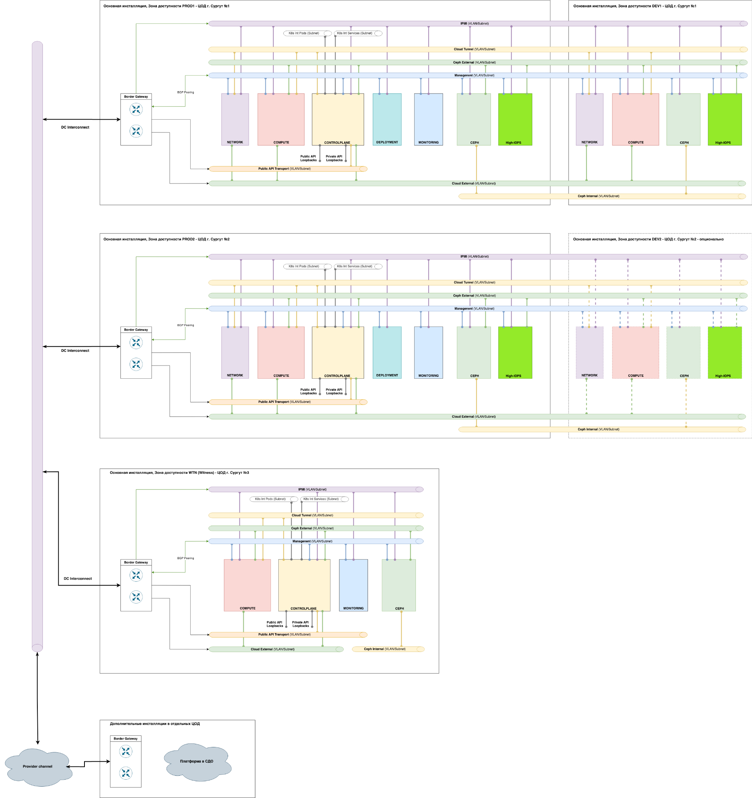

16. Сетевая схема SingleAZ
